функциональное
id | название | описание | шаги | ожидаемый результат | фактический результат
1 | установка приложения | проверить установку приложения | 1. Открыть AppStore 2. В строке поиска вбить SolarisAR и выполнить загрузку приложения 3. Альтернативный способ поиска приложения по ссылке https://apps.apple.com/ru/app/solarisar/id1586295566 | приложение устанавливается | приложение устанавливается
2 | первичный запуск приложения | проверить первичный запуск приложения с доступом к микрофону, камере, захвата экрана | 1. Открыть приложение SolarisAR 2. Разрешить доступ к микрофону 3. Разрешить доступ захват экрана 4. Разрешить доступ к камере | приложение запускается, появляется главный экран | приложение запускается, появляется главный экран
3 | запуск приложения в режиме АР для отображения объекта | проверить отображение объекта в режиме АР | 1. Открыть приложение SolarisAR 2. Разрешить доступ захват экрана 3. Нажать кнопку "начать" в появившемся окне 4. Навести камеру на тестовый рисунок по ссылке https://drive.google.com/file/d/1uc0nv_8GgqL_l-RJHJOXu-M4uUNHIJ9K/view | На экране подгружается анимированый объект | На экране подгружается анимированый объект | 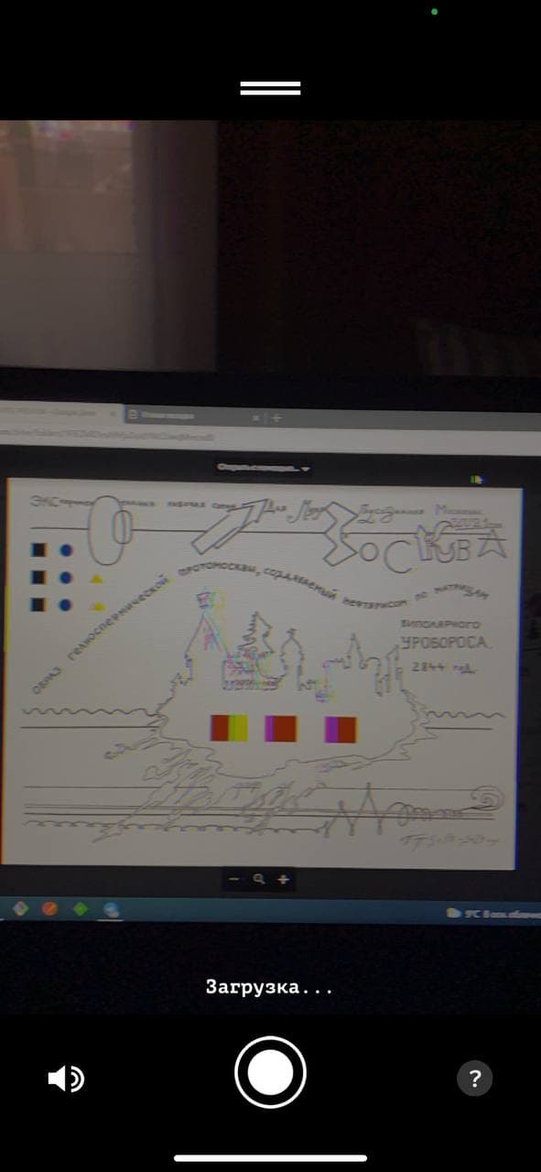 | 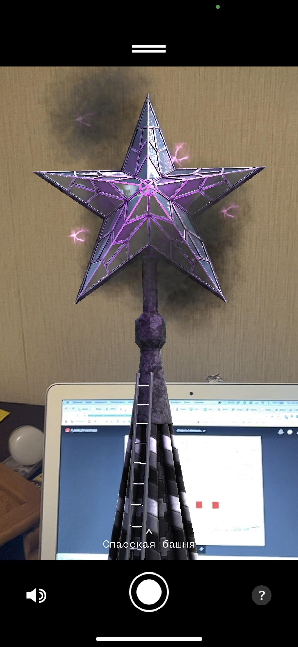
4 | запись и сохранение видео объекта в режиме АР | проверить запись звука с микрофона и сохранение/воспроизвидения видео | 1. Открыть приложение SolarisAR 2. Разрешить доступ к микрофону 3. Разрешить доступ захват экрана 4. Нажать кнопку "начать" в появившемся окне 5. Навести камеру на тестовый рисунок №7 по ссылке https://drive.google.com/drive/folders/1FIEZkRDvsAfhfjzZepdYNCUwqMreosd0 6. Нажать на кнопку "запись" 7. записать видео с объектом и звук с микрофона устройста не менее 5 сек 8. Просмотреть записаное видео в галереи устройства | Видео с объектом записывается со звуком из микрофона, в галереи отображается корректно и воспроизводится | Видео с объектом записывается со звуком из микрофона, в галереи отображается корректно и воспроизводится
5 | запись и сохранение видео объекта в режиме без АР | проверить запись звука с микрофона и сохранение/воспроизвидения видео | 1.Открыть приложение SolarisAR в режиме без АР 2. Разрешить доступ к микрофону 3. Разрешить доступ захват экрана 4. Нажать кнопку "начать" 5. В появивщемся списке выбрать объект 6. Нажать на кнопку "запись" 7. записать видео с объектом и звук с микрофона устройста не менее 5 сек 8. Просмотреть записаное видео в галереи устройства | Видео с объектом записывается со звуком из микрофона, в галереи отображается корректно и воспроизводится | Видео с объектом записывается со звуком из микрофона, в галереи отображается корректно и воспроизводится
6 | запуск приложения без АР | проверить отображение объекта в режиме без АР | 1.Открыть приложение SolarisAR в режиме без АР 2. Нажать кнопку "начать" в появившемся окне 3. Выбрать объект | Отображается объект с анимацие, появляется кнопка джойстика для управления масштабом | Отображается объект с анимацие, появляется кнопка джойстика для управления масштабом | 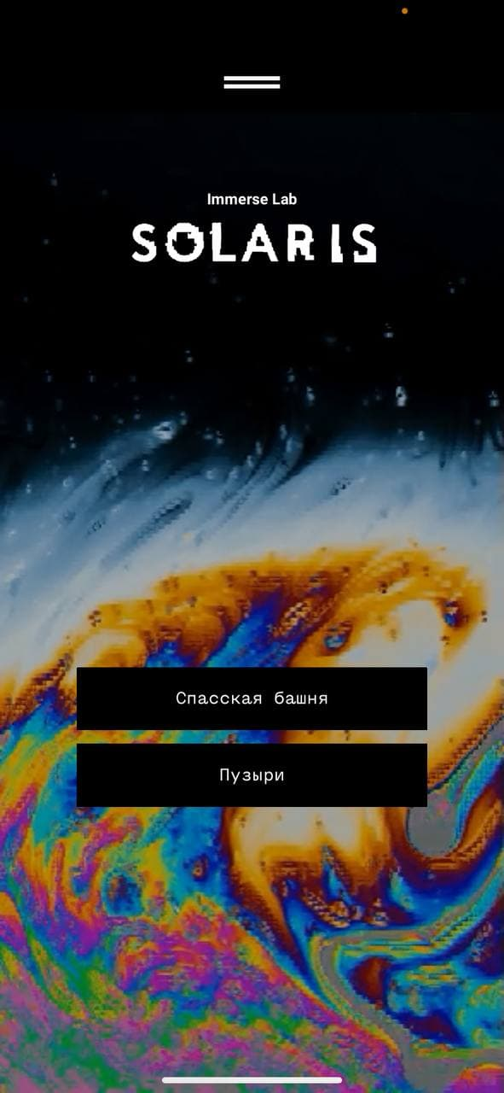 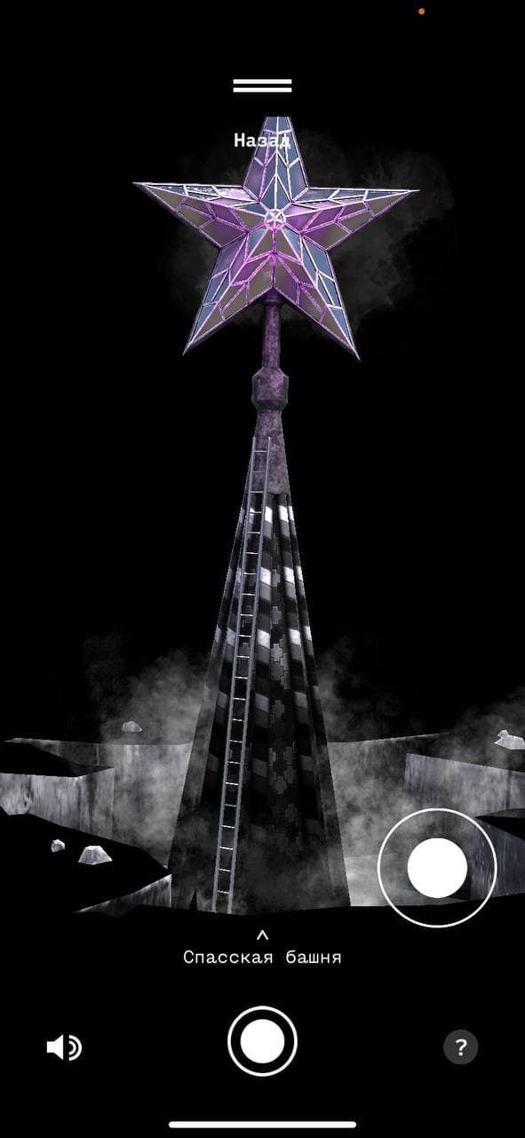
7 | Описания объекта в режиме без АР | проверить описания к объекту | 1.Открыть приложение SolarisAR в режиме без АР 2.Нажать на кнопку "начать" 3. Выбрать объект. 4. Нажать на описание | В появивщемся окне появляется описание объекта с информацие | В появивщемся окне появляется описание объекта с информацие | 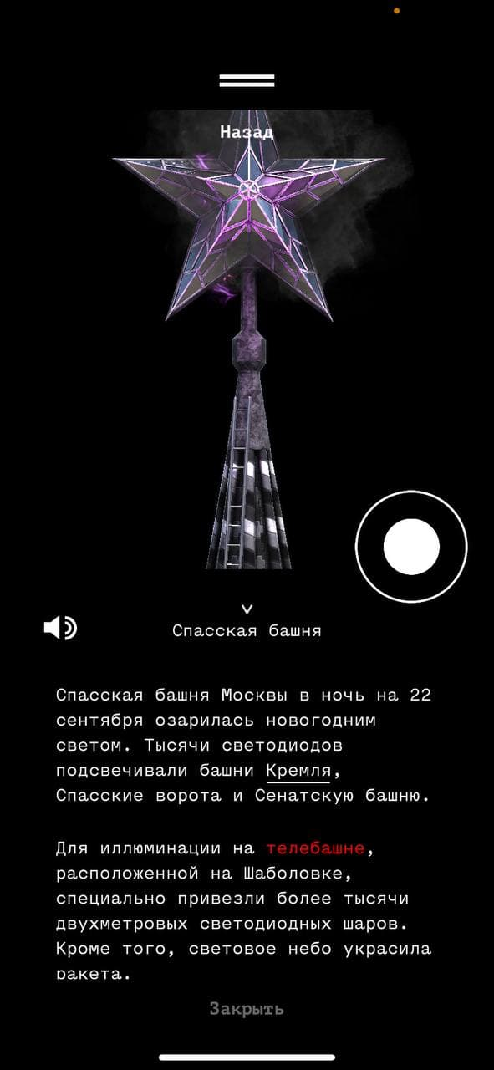
8 | запуск приложения с запретом на захват экрана | проверить запуск приложения с запретом на захват экрана | 1. Открыть приложение SolarisAR 2. Запретить захват экрана | приложение запускается, появляется главный экран | приложение запускается, появляется главный экран
9 | запуск приложения с разрешением на захват экрана | проверить запуск приложения с разрешением на захват экрана | 1. Открыть приложение SolarisAR 2. В появившемся окне нажать на кнопку "записать экран" | приложение запускается, появляется главный экран | приложение запускается, появляется главный экран
10 | запись видео с разрешением на захват экрана | проверить запись видео в приложении с разрешением на захват экрана | 1. Открыть приложение SolarisAR 2. В появившемся окне нажать на кнопку "записать экран" 3. Нажать на кнопку "начать" 4. Нажать на кнопку записи в виде круглой кнопки 5. Остановить запись видео | Во время записи видео должен присутствовать таймер записи | Видео записывается, по окончании записи сверху появляется уведомление о том что видео сохранено в фотопленку
11 | запись видео с запретом на захват экрана | проверить запись видео в приложении с запретом на захват экрана | 1. Открыть приложение SolarisAR 2. В появившемся окне нажать на кнопку "не разрешать" 3. Нажать на кнопку "начать" 4. Нажать на кнопку записи в виде круглой кнопки 5. В появившемся окне нажать на кнопку "не разрешать" 6. Остановить запись видео | Приложение должно выдавать ошибку о том что стоит запрет на захват экрана | В приложении происходит имитация записи видео.
12 | запуск приложения на устройстве в бесшумном режиме | проверить бесшумный режим в приложении | 1. Перевести устройство в бесшумный режим без звука. 2. Открыть приложение SolarisAR | Музыка должна отсутствовать | При запуске приложения появляется музыка на главном экране
13 | запись видео после возврата из фонового режима | проверить запись видео | 1. Открыть приложение SolarisAR 2. В появившемся окне нажать на кнопку "записать экран" 3. Нажать на кнопку "начать" 4. Нажать на кнопку записи в виде круглой кнопки 5. Свернуть приложение в фоновый режим 6. Вернуть приложение из фонового режима 7. Остановить запись видео | Видео должно по идеи остановиться на паузу, либо прекращать запись | Приложение начинает записывать видео, после сворачивания в фоновый режим и возврат из него, продолжает записывать видео. После окончания записи, видео не сохраняется
14 | запуск приложения с отстутствием подключения к сети интернет | проверить запуск приложения без доступа к интернету | 1. Отключить доступ к интернету на тестовом устройстве 2. Открыть приложение SolarisAR | На главном экране приложения появляется окно с информацие об отсутствие подключение к интернету | На главном экране приложения появляется окно с информацие об отсутствие подключение к интернету | 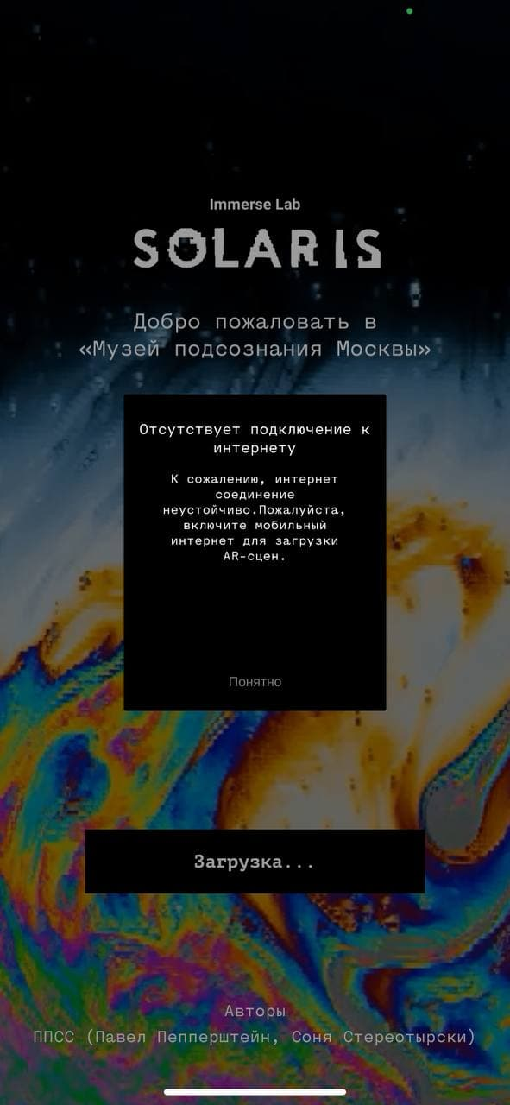
15 | запуск приложения во время обрыва интренет соединения | проверить запуск с обрывом интернета | 1. Открыть приложение SolarisAR 2. Отключить интернет в момент загрузки стартовой страницы до появления кнопки "начать". | На главном экране приложения появляется окно с информацие об отсутствие подключение к интернету | На главном экране приложения появляется окно с информацие об отсутствие подключение к интернету
16 | Раздел "контакты" из меню верхней части экрана | проверка переходов на стороние ссылки в разделе "контакты" | 1. Открыть приложение SolarisAR 2. Перейти в меню из верхней части экрана 3. Открыть раздел "Контакты" 4. Нажать на ссылки в появившемся окне | Все ссылки кликабельны, происходить переход на сторонние ресурсы. | Все ссылки кликабельны, происходить переход на сторонние ресурсы.
17 | Раздел "Партнеры" из меню верхней части экрана | проверка переходов на стороние ссылки в разделе "Партнеры" | 1. Открыть приложение SolarisAR 2. Перейти в меню из верхней части экрана 3. Открыть раздел "Партнеры" 4. Нажать на ссылки в появившемся окне | Все ссылки кликабельны, происходить переход на сторонние ресурсы. | Все ссылки кликабельны, происходить переход на сторонние ресурсы.

